FURTO EM VEICULO
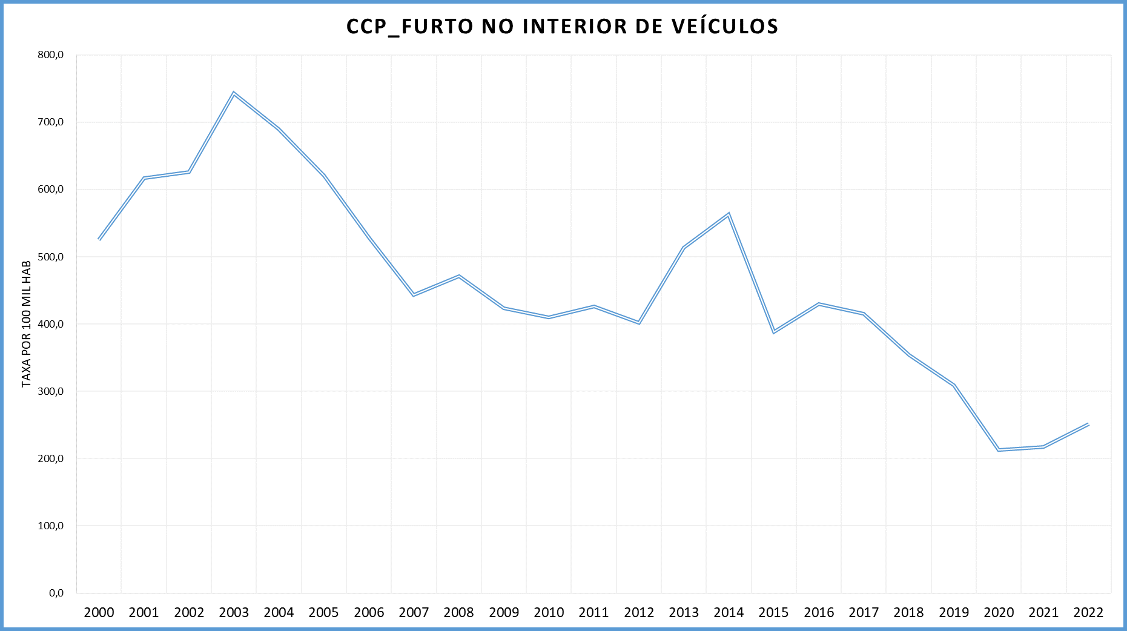
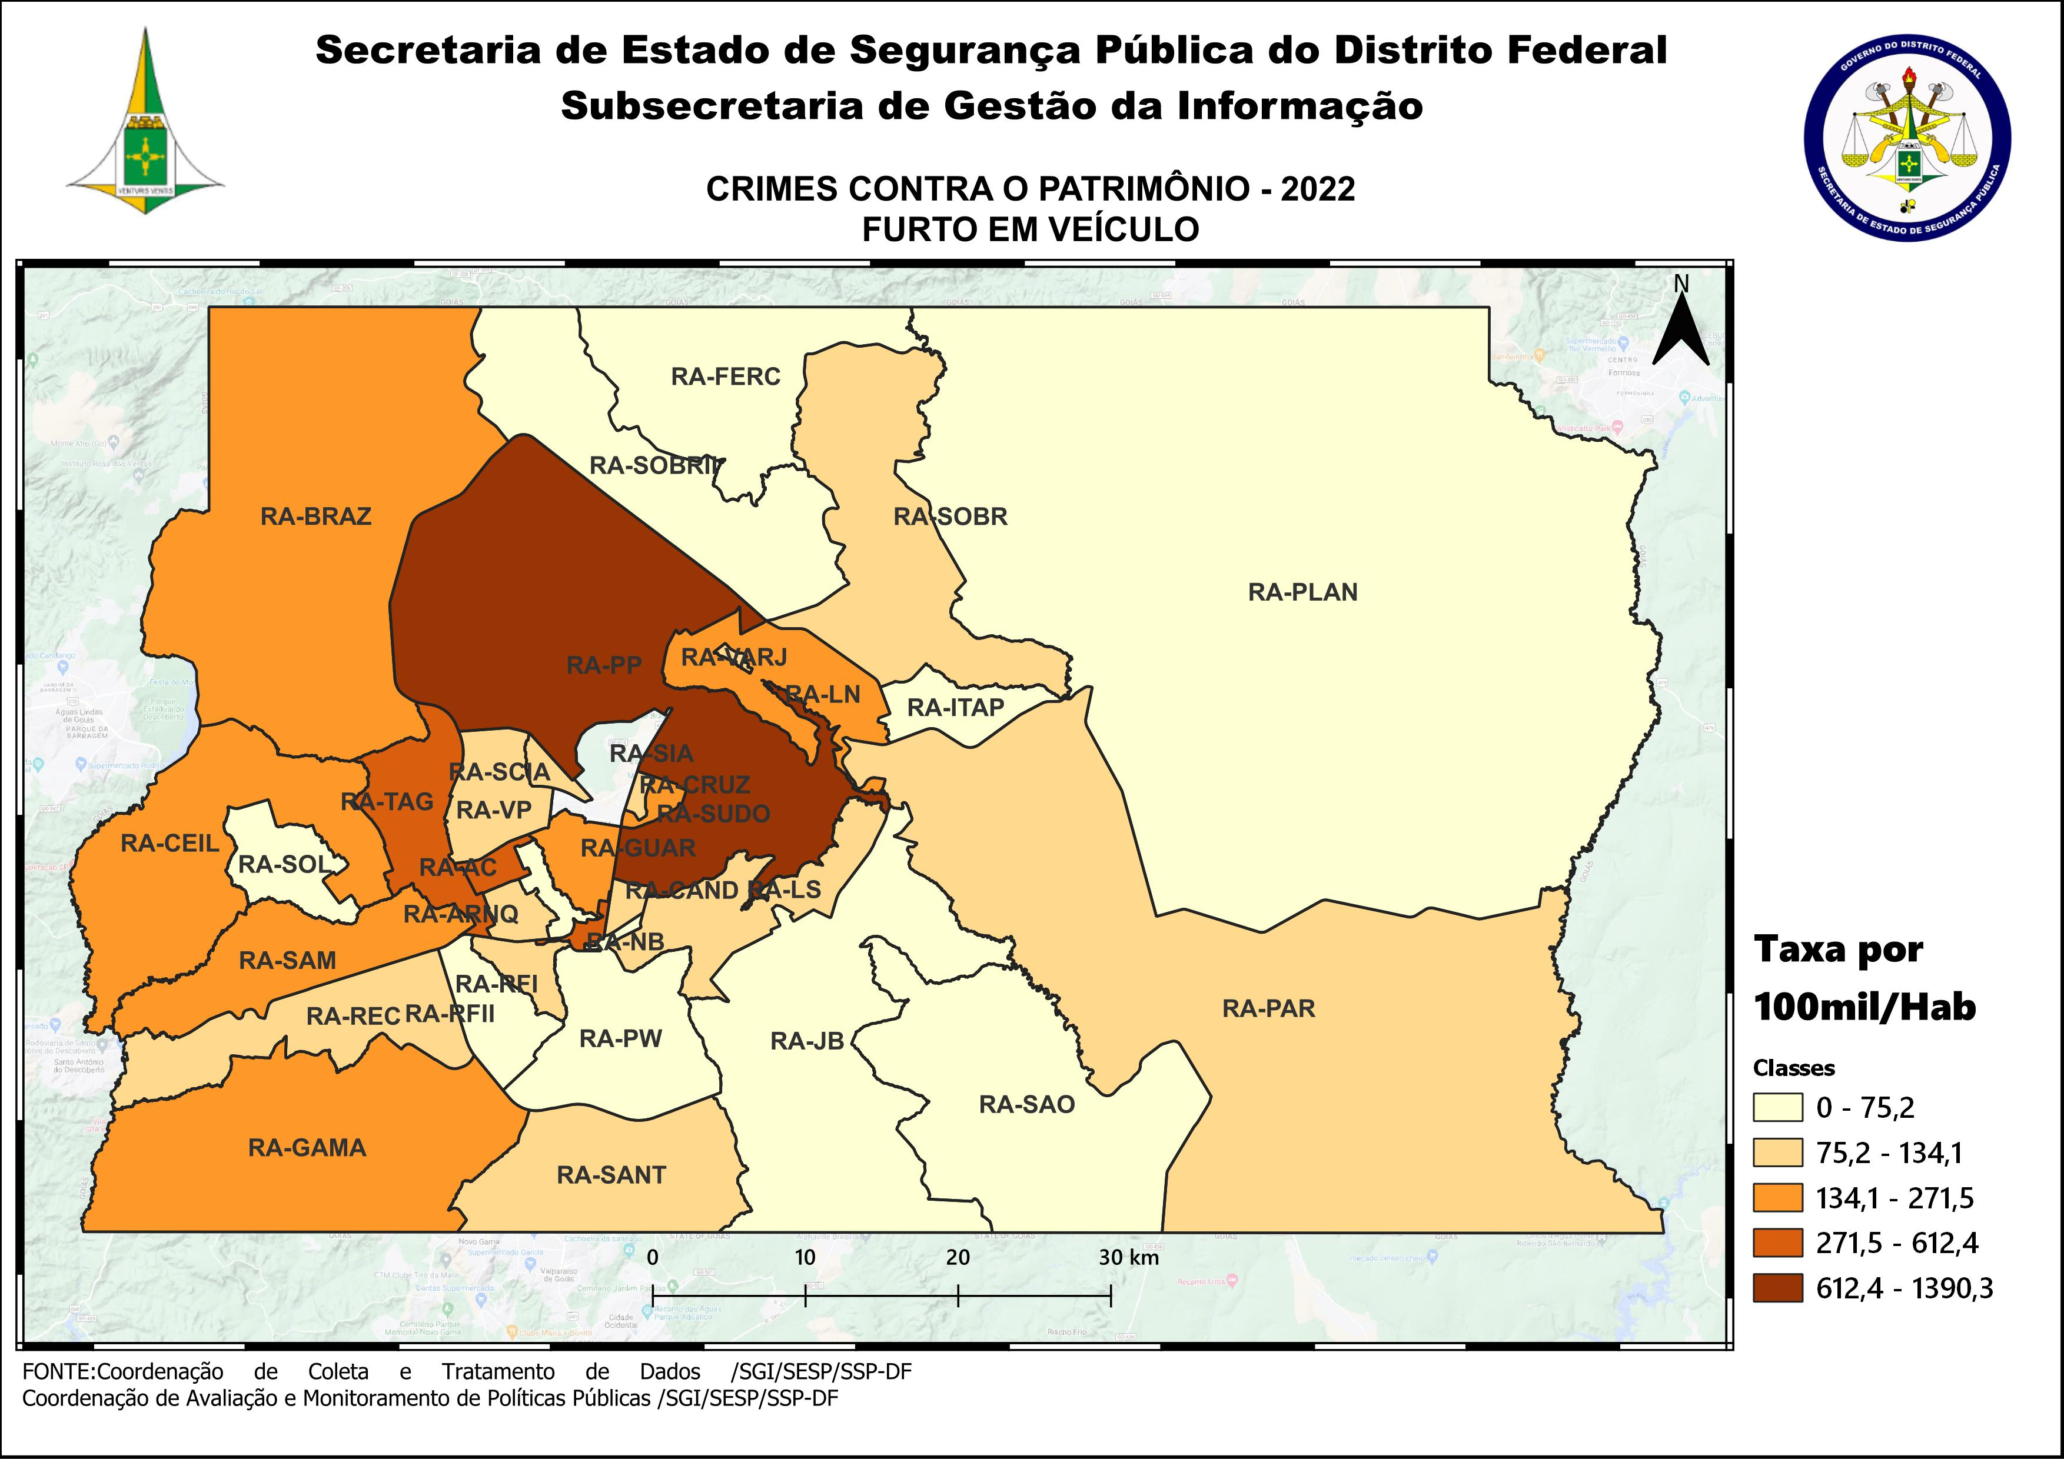
DSC_CIDADE_SEM_CEP | 2011 |  | 2012 |  | 2013 |  | 2014 |  | 2015
 | Registros de Ocorrências | Taxa 100 mil hab. | Registros de Ocorrências | Taxa 100 mil hab. | Registros de Ocorrências | Taxa 100 mil hab. | Registros de Ocorrências | Taxa 100 mil hab. | Registros de Ocorrências | Taxa 100 mil hab.
RA 01_BRASILIA | 3,418 | 1,628.2 | 3,241 | 1,520.3 | 4,249 | 1,962.7 | 5,218 | 2,395.9 | 3,297 | 1,504.8
RA 02_GAMA | 330 | 258.9 | 294 | 224.2 | 472 | 349.7 | 531 | 383.7 | 516 | 363.6
RA 03_TAGUATINGA | 1,419 | 717.5 | 1,492 | 727.7 | 1,945 | 913.7 | 2,326 | 1,075.6 | 1,366 | 621.8
RA 04_BRAZLANDIA | 66 | 133.6 | 54 | 107.5 | 98 | 191.7 | 118 | 228.2 | 96 | 183.6
RA 05_SOBRADINHO | 229 | 388.0 | 208 | 339.8 | 202 | 342.2 | 213 | 347.9 | 225 | 354.3
RA 06_PLANALTINA | 199 | 123.0 | 172 | 99.8 | 226 | 121.9 | 250 | 133.4 | 277 | 146.3
RA 07_PARANOA | 137 | 322.9 | 96 | 217.7 | 169 | 365.5 | 149 | 316.2 | 164 | 341.6
RA 08_NUCLEO BANDEIRANTE | 331 | 1,466.6 | 294 | 1,274.7 | 256 | 1,079.5 | 276 | 1,131.9 | 189 | 753.9
RA 09_CEILANDIA | 1,079 | 266.9 | 1,071 | 252.4 | 1,503 | 332.6 | 1,417 | 301.3 | 1,114 | 227.7
RA 10_GUARA | 659 | 611.2 | 631 | 559.7 | 807 | 672.9 | 902 | 715.0 | 717 | 540.3
RA 11_CRUZEIRO | 139 | 445.1 | 101 | 319.5 | 185 | 574.9 | 180 | 550.7 | 136 | 409.7
RA 12_SAMAMBAIA | 435 | 215.5 | 471 | 222.0 | 711 | 311.4 | 654 | 271.3 | 543 | 213.4
RA 13_SANTA MARIA | 143 | 119.7 | 81 | 67.1 | 212 | 172.7 | 230 | 185.6 | 180 | 143.9
RA 14_SAO SEBASTIAO | 50 | 64.3 | 35 | 41.0 | 54 | 54.6 | 70 | 70.3 | 66 | 65.9
RA 15_RECANTO DAS EMAS | 143 | 114.6 | 114 | 87.9 | 218 | 156.8 | 207 | 145.7 | 145 | 99.8
RA 16_LAGO SUL | 160 | 539.1 | 195 | 650.0 | 269 | 878.3 | 296 | 980.3 | 117 | 393.1
RA 17_RIACHO FUNDO | 134 | 379.9 | 124 | 344.0 | 171 | 454.7 | 146 | 376.0 | 136 | 339.2
RA 18_LAGO NORTE | 115 | 343.0 | 102 | 302.3 | 149 | 435.9 | 141 | 400.1 | 84 | 231.2
RA 19_CANDANGOLANDIA* | 55 |  | 52 |  | 42 |  | 35 |  | 33
RA 20_AGUAS CLARAS | 861 | 783.2 | 888 | 787.5 | 1,038 | 873.3 | 1,238 | 966.1 | 1,008 | 729.6
RA 21_RIACHO FUNDO 2 | 23 | 62.1 | 26 | 68.8 | 60 | 152.2 | 59 | 130.7 | 37 | 71.5
RA 22_SUDOESTE | 262 | 508.1 | 139 | 268.4 | 234 | 447.6 | 236 | 448.6 | 178 | 336.3
RA 23_VARJAO DO TORTO* | 11 |  | 19 |  | 6 |  | 6 |  | 23
RA 24_PARK WAY* | 42 |  | 55 |  | 53 |  | 53 |  | 25
RA 25_ESTRUTURAL | 67 | 208.4 | 48 | 145.4 | 66 | 188.1 | 69 | 186.5 | 59 | 151.2
RA 26_SOBRADINHO 2 | 66 | 70.0 | 78 | 81.9 | 93 | 95.4 | 55 | 55.5 | 63 | 62.5
RA 27_JARDIM BOTANICO | 11 | 46.1 | 5 | 20.6 | 10 | 39.5 | 10 | 38.0 | 2 | 7.3
RA 28_ITAPOA | 37 | 65.6 | 32 | 55.9 | 60 | 100.5 | 79 | 123.5 | 59 | 86.0
RA 29_SIA* | 300 |  | 308 |  | 452 |  | 528 |  | 288
RA 30_VICENTE PIRES | 207 | 305.4 | 202 | 292.1 | 325 | 448.8 | 360 | 496.1 | 178 | 244.8
RA 31_FERCAL* |  |  | 9 |  | 2 |  | 7 |  | 6
TOTAL DF | 11,128 | 426.4 | 10,637 | 401.6 | 14,337 | 513.9 | 16,059 | 563.0 | 11,327 | 388.6
Fonte: Banco Millenium - GEPAD/COOCOLETRA/SGI/SSPDF
* Taxa índice calculada apenas para as RA´s com população superior a 20.000 habitantes

DSC_CIDADE_SEM_CEP | 2016 |  | 2017
 | Registros de Ocorrências | Taxa 100 mil hab. | Registros de Ocorrências | Taxa 100 mil hab.
RA 01_BRASILIA | 4,506 | 2,044.4 | 4,889 | 2,204.9
RA 02_GAMA | 434 | 298.3 | 413 | 276.8
RA 03_TAGUATINGA | 1,394 | 624.6 | 1,334 | 588.4
RA 04_BRAZLANDIA | 101 | 191.0 | 115 | 215.1
RA 05_SOBRADINHO | 269 | 408.3 | 374 | 547.3
RA 06_PLANALTINA | 327 | 170.8 | 337 | 174.1
RA 07_PARANOA | 233 | 476.2 | 197 | 395.0
RA 08_NUCLEO BANDEIRANTE | 224 | 869.0 | 204 | 769.7
RA 09_CEILANDIA | 1,280 | 251.4 | 1,078 | 203.5
RA 10_GUARA | 664 | 475.7 | 560 | 381.4
RA 11_CRUZEIRO | 87 | 258.1 | 76 | 222.0
RA 12_SAMAMBAIA | 544 | 202.5 | 465 | 164.0
RA 13_SANTA MARIA | 273 | 216.1 | 235 | 184.2
RA 14_SAO SEBASTIAO | 92 | 91.3 | 100 | 98.6
RA 15_RECANTO DAS EMAS | 179 | 120.5 | 184 | 121.2
RA 16_LAGO SUL | 129 | 439.6 | 143 | 494.4
RA 17_RIACHO FUNDO | 160 | 386.4 | 113 | 264.3
RA 18_LAGO NORTE | 86 | 229.6 | 132 | 341.9
RA 19_CANDANGOLANDIA* | 31 |  | 26 | 154.7
RA 20_AGUAS CLARAS | 768 | 515.6 | 604 | 376.1
RA 21_RIACHO FUNDO 2 | 48 | 81.0 | 51 | 75.2
RA 22_SUDOESTE | 197 | 369.8 | 249 | 464.5
RA 23_VARJAO DO TORTO* | 11 |  | 12 | 131.3
RA 24_PARK WAY* | 31 |  | 38 | 191.5
RA 25_ESTRUTURAL | 58 | 141.0 | 56 | 129.1
RA 26_SOBRADINHO 2 | 61 | 59.5 | 97 | 93.1
RA 27_JARDIM BOTANICO | 13 | 45.7 | 4 | 13.5
RA 28_ITAPOA | 61 | 83.0 | 55 | 69.8
RA 29_SIA* | 332 |  | 273
RA 30_VICENTE PIRES | 202 | 277.2 | 217 | 297.2
RA 31_FERCAL* | 4 |  | 23 | 252.8
TOTAL DF | 12,799 | 429.3 | 12,654 | 415.0
Fonte: Banco Millenium - GEPAD/COOCOLETRA/SGI/SSPDF
* Taxa índice calculada apenas para as RA´s com população superior a 20.000 habitantes

DSC_CIDADE_SEM_CEP | 2018 |  | 2019 |  | 2020 |  | 2021 |  | 2022
 | Registros de Ocorrências | Taxa 100 mil hab. | Registros de Ocorrências | Taxa 100 mil hab. | Registros de Ocorrências | Taxa 100 mil hab. | Registros de Ocorrências | Taxa 100 mil hab. | Registros de Ocorrências | Taxa 100 mil hab.
RA 01_BRASILIA | 3,771 | 1,703.8 | 2,777 | 1,230.0 | 1,718 | 746.0 | 1,996 | 887.7 | 3,052 | 1,390.3
RA 02_GAMA | 389 | 293.7 | 384 | 278.3 | 279 | 194.2 | 308 | 224.3 | 293 | 223.2
RA 03_TAGUATINGA | 1,075 | 522.7 | 1,142 | 551.9 | 845 | 405.9 | 975 | 463.2 | 1,008 | 473.6
RA 04_BRAZLANDIA | 101 | 188.7 | 90 | 153.7 | 70 | 109.3 | 52 | 93.1 | 76 | 155.8
RA 05_SOBRADINHO | 187 | 311.3 | 165 | 252.3 | 130 | 182.7 | 110 | 149.8 | 95 | 125.4
RA 06_PLANALTINA | 257 | 144.8 | 221 | 118.5 | 159 | 81.1 | 143 | 76.7 | 113 | 63.7
RA 07_PARANOA | 169 | 257.9 | 228 | 325.9 | 169 | 226.3 | 168 | 240.5 | 83 | 127.0
RA 08_NUCLEO BANDEIRANTE | 114 | 482.7 | 117 | 491.2 | 96 | 399.7 | 129 | 535.4 | 148 | 612.4
RA 09_CEILANDIA | 913 | 264.6 | 1,138 | 326.2 | 767 | 217.4 | 590 | 168.4 | 619 | 177.9
RA 10_GUARA | 433 | 323.1 | 333 | 242.6 | 212 | 150.8 | 314 | 221.0 | 390 | 271.5
RA 11_CRUZEIRO | 92 | 296.0 | 67 | 216.4 | 36 | 116.7 | 31 | 100.5 | 34 | 110.2
RA 12_SAMAMBAIA | 399 | 171.3 | 477 | 199.7 | 368 | 150.2 | 329 | 132.9 | 410 | 163.8
RA 13_SANTA MARIA | 241 | 187.0 | 190 | 147.2 | 145 | 112.2 | 127 | 97.0 | 105 | 79.1
RA 14_SAO SEBASTIAO | 107 | 92.8 | 93 | 80.4 | 61 | 52.6 | 62 | 52.1 | 72 | 59.0
RA 15_RECANTO DAS EMAS | 198 | 152.3 | 205 | 156.2 | 142 | 107.2 | 157 | 117.5 | 122 | 90.6
RA 16_LAGO SUL | 118 | 396.6 | 57 | 189.8 | 35 | 115.4 | 38 | 124.8 | 41 | 134.1
RA 17_RIACHO FUNDO | 90 | 217.3 | 110 | 258.2 | 95 | 216.8 | 68 | 152.9 | 40 | 88.6
RA 18_LAGO NORTE | 116 | 350.4 | 84 | 239.6 | 67 | 180.5 | 68 | 181.1 | 76 | 200.2
RA 19_CANDANGOLANDIA* | 30 | 181.9 | 22 | 134.0 | 23 | 140.8 | 14 | 85.7 | 14 | 85.7
RA 20_AGUAS CLARAS | 519 | 450.6 | 501 | 419.2 | 370 | 298.4 | 423 | 352.2 | 472 | 405.8
RA 21_RIACHO FUNDO 2 | 52 | 60.7 | 55 | 61.4 | 44 | 47.0 | 36 | 49.3 | 28 | 49.2
RA 22_SUDOESTE | 269 | 500.3 | 89 | 163.3 | 52 | 94.1 | 56 | 101.1 | 104 | 187.5
RA 23_VARJAO DO TORTO* | 13 | 147.7 | 19 | 215.5 | 12 | 135.9 | 10 | 111.7 | 10 | 110.1
RA 24_PARK WAY* | 31 | 151.1 | 34 | 156.3 | 19 | 82.4 | 6 | 26.0 | 13 | 56.3
RA 25_ESTRUTURAL | 53 | 149.2 | 59 | 163.3 | 36 | 97.9 | 41 | 109.3 | 47 | 122.7
RA 26_SOBRADINHO 2 | 76 | 88.8 | 82 | 100.2 | 56 | 71.5 | 36 | 45.7 | 47 | 59.2
RA 27_JARDIM BOTANICO | 14 | 52.9 | 8 | 20.4 | 9 | 15.5 | 10 | 18.9 | 5 | 10.3
RA 28_ITAPOA | 70 | 112.5 | 88 | 138.7 | 64 | 98.8 | 76 | 116.3 | 49 | 74.2
RA 29_SIA* | 290 |  | 194 |  | 170 |  | 139 |  | 134
RA 30_VICENTE PIRES | 160 | 240.6 | 125 | 178.9 | 134 | 182.4 | 107 | 136.2 | 85 | 101.2
RA 31_FERCAL* | 18 | 209.7 | 13 | 144.2 | 11 | 116.1 | 8 | 85.2 | 7 | 75.2
RA 32_SOL NASCENTE/POR DO SOL | 73 | 83.0 | 75 | 83.8 | 61 | 67.0 | 43 | 46.1 | 39 | 40.9
RA 33_ARNIQUEIRA | 95 | 206.5 | 82 | 177.1 | 54 | 115.8 | 46 | 97.8 | 62 | 130.6
TOTAL DF | 10,533 | 354.1 | 9,324 | 309.2 | 6,509 | 213.1 | 6,716 | 217.0 | 7,893 | 251.9
Fonte: Banco Millenium - GEPAD/COOCOLETRA/SGI/SSPDF
* Taxa índice calculada apenas para as RA´s com população superior a 20.000 habitantes

